Estadísticas
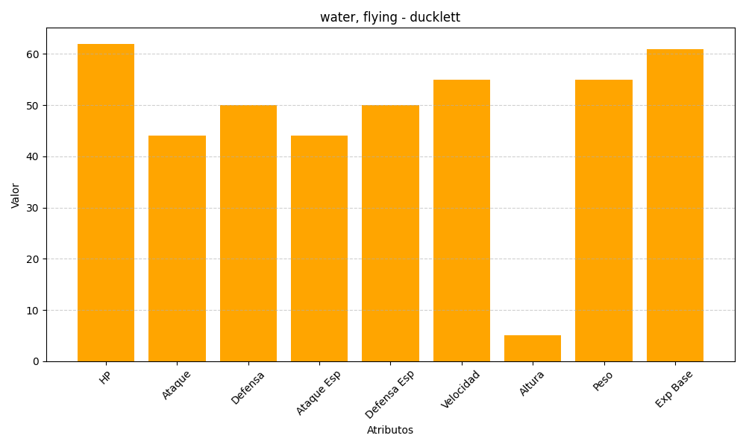
ID | Nombre | Tipo | HP | Ataque | Defensa | Ataque Especial | Defensa Especial | Velocidad | Altura | Peso | Experiencia Base
580 | ducklett | water, flying | 62 | 44 | 50 | 44 | 50 | 55 | 5 | 55 | 61

